09.09
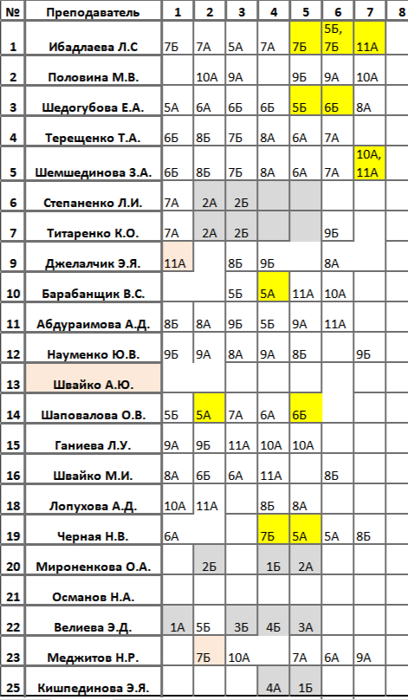
Расписание классов на 09.09

 | № | Время | 5А |  | 5Б |  | 6А |  | 6Б |  | 7А |  | 7Б |  | 8А |  | 8Б |  | 9А |  | 9Б |  | 10А |  | 11А
Вторн. | 1 | 08:00 - 08:45 | Рус.язык | 8 | Математ | 9 | Музыка | 44 | Род.язык | 22/8н | Англ.язык | 35/36 | Рус.язык | 5 | Биолог | 30 | География | 11 | Физика | 32 | Вер.и стат | 6 | Химия | 31 | История | 7
 | 2 | 09:15 - 10:00 | Математ | 9 | Физ-ра |  | Рус.язык | 8 | Биолог | 30 | Лит-ра | 5 | Физ-ра |  | Географ | 11 | Род.язык | 22/8н | Геометр | 6 | Физика | 32 | Рус.язык | 12 | Химия | 31
 | 3 | 10:10 - 10:55 | Лит-ра | 5 | История | 4 | Биолог | 30 | Лит-ра | 8 | Геометр | 9 | Род.язык | 22/8н | Геометр | 6 | История | 7 | Рус.язык | 12 | Географ | 11 | Физ-ра |  | Физика | 32
 | 4 | 11:05 - 11:50 | История | 7 | Географ | 11 | Математ | 9 | Рус.язык | 8 | Рус.язык | 5 | ИЗО | 44 | Род.язык | 22/8н | Химия | 31 | Вер.и стат | 6 | История | 7 | Физика | 32 | Биология | 30
 | 5 | 12:20 - 13:05 | ИЗО | 44 | Рус.язык | 8 | Род.язык | 22/8н | Математ | 9 | Физ-ра |  | Рус.язык | 5 | Химия | 31 | Геометрия | 6 | Географ | 11 | Лит-ра | 12 | Геометр | 32 | Общество | 47
 | 6 | 13:15 - 14:00 | Музыка | 44 | Лит-ра | 5 | Физ-ра |  | Рус.язык | 8 | Род.язык | 22/8н | Лит-ра | 6 | История | 7 | Биология | 30 | Лит-ра | 12 | Англ.язык | 35 | Общество | 47 | Географ | 11
 | 7 | 14:10 - 14:55 |  |  |  |  |  |  |  |  |  |  |  |  | Рус.язык | 8 | Музыка | 44 | Физ-ра |  | Геометр | 6 | Род.язык | 12/8н | Род.язык | 5/8н

 |  |  |  |  |  |  |  |  |  |  |  |  | Геометр | 10 |  |  |  |  |  |  |  |  |  |  | Геометр | 10

